8.1,,1
8. VYHLEDÁVÁNÍ VYBRANÝCH INFORMACÍ NA INTERNETU

Tabulka 8.1: Osoby v ČR vyhledávající na internetu vybrané informace, 2023

 | O zboží a službách |  |  | O zdraví |  |  | O cestování
 | v tis. | %1) | %2) | v tis. | %1) | %2) | v tis. | %1) | %2)
Celkem 16+ | 6,674.3 | 78.1 | 90.8 | 5,103.4 | 59.7 | 69.5 | 4,928.5 | 57.7 | 67.1
Pohlaví
Muži 16+ | 3,164.9 | 77.1 | 88.4 | 1,995.6 | 48.6 | 55.7 | 2,231.7 | 54.3 | 62.3
Ženy 16+ | 3,509.4 | 79.1 | 93.2 | 3,107.8 | 70.0 | 82.6 | 2,696.8 | 60.8 | 71.6
Věková skupina
16–24 let | 871.3 | 92.6 | 92.8 | 516.3 | 54.8 | 55.0 | 637.7 | 67.7 | 67.9
25–34 let | 1,136.7 | 93.2 | 94.7 | 840.4 | 68.9 | 70.0 | 969.6 | 79.5 | 80.7
35–44 let | 1,352.1 | 93.6 | 94.1 | 1,050.2 | 72.7 | 73.1 | 1,081.9 | 74.9 | 75.3
45–54 let | 1,416.9 | 90.8 | 92.4 | 1,078.9 | 69.1 | 70.4 | 1,072.7 | 68.7 | 70.0
55–64 let | 995.1 | 81.3 | 89.6 | 817.6 | 66.8 | 73.6 | 658.6 | 53.8 | 59.3
65–74 let | 675.3 | 53.8 | 82.5 | 601.8 | 48.0 | 73.6 | 402.1 | 32.1 | 49.2
75+ | 226.8 | 25.3 | 73.5 | 198.2 | 22.1 | 64.3 | 105.9 | 11.8 | 34.3
Vzdělání (25–64 let)
Základní | 206.2 | 67.3 | 83.7 | 148.0 | 48.3 | 60.0 | 115.2 | 37.6 | 46.7
Střední bez maturity | 1,379.2 | 82.9 | 87.2 | 957.7 | 57.6 | 60.6 | 931.4 | 56.0 | 58.9
Střední s maturitou + VOŠ | 2,017.0 | 94.0 | 95.2 | 1,610.9 | 75.1 | 76.1 | 1,616.9 | 75.4 | 76.4
Vysokoškolské | 1,298.4 | 97.2 | 97.2 | 1,070.5 | 80.2 | 80.2 | 1,119.3 | 83.8 | 83.8
Ekonomická aktivita (16+)
Zaměstnaní | 4,496.5 | 91.4 | 93.0 | 3,376.5 | 68.6 | 69.8 | 3,556.4 | 72.3 | 73.6
Ženy v domácnosti | 334.7 | 96.2 | 97.2 | 317.4 | 91.3 | 92.2 | 264.3 | 76.0 | 76.7
Studenti | 684.7 | 92.1 | 92.1 | 397.4 | 53.5 | 53.5 | 494.6 | 66.5 | 66.5
Starobní důchodci | 945.1 | 42.5 | 80.5 | 841.2 | 37.8 | 71.6 | 525.3 | 23.6 | 44.7
Invalidní důchodci | 111.3 | 66.9 | 84.7 | 97.0 | 58.3 | 73.8 | 36.9 | 22.2 | 28.1

Graf 8.1: Osoby v ČR vyhledávající na internetu informace - vývoj v čase

Informace o zdraví
 | 2019 | 2021 | 2023
Celkem 16+ | 52.64 | 59.431 | 59.7364
16–34 let | 56.18 | 61.517 | 62.7737
35–54 let | 63.49 | 72.131 | 70.8194
55+ | 39.97 | 46.014 | 47.9212
Informace o cestování
 | 2019 | 2021 | 2023
Celkem 16+ | 52.03 | 43.884 | 57.689
16–34 let | 70.14 | 59.803 | 74.3703
35–54 let | 63.81 | 54.519 | 71.6676
55+ | 28.75 | 23.482 | 34.5593

 |  |  |  |  |  |  |  |  |  |  | 2019 | 2020 | 2021 | 2022 | 2023 |  | 2019 | 2020 | 2021 | 2022 | 2023
 |  |  |  |  |  |  |  |  |  | Celkem 16+ | 52.64 | 57.827 | 59.431 | 58.526 | 59.7364 | Celkem 16+ | 52.03 | 38.476 | 43.884 | 52.915 | 57.689

 |  |  |  |  |  |  |  |  |  | 16–34 let | 56.18 | 60.27 | 61.517 | 58.433 | 62.7737 | 16–34 let | 70.14 | 49.09 | 59.803 | 64.513 | 74.3703
 |  |  |  |  |  |  |  |  |  | 35–54 let | 63.49 | 72.92 | 72.131 | 70.577 | 70.8194 | 35–54 let | 63.81 | 48.55 | 54.519 | 67.249 | 71.6676
 |  |  |  |  |  |  |  |  |  | 55+ | 39.97 | 41.97 | 46.014 | 47.463 | 47.9212 | 55+ | 28.75 | 22.03 | 23.482 | 32.466 | 34.5593

1) Podíl z celkového počtu osob v dané socio-demografické skupině
2) Podíl z celkového počtu osob v dané socio-demografické skupině, které použily internet v posledních 3 měsících
Zdroj: Český statistický úřad, 2023

8._1,,2
8. VYHLEDÁVÁNÍ VYBRANÝCH INFORMACÍ NA INTERNETU

Kartogram 8.1: Osoby v EU vyhledávající na internetu informace o zboží a službách, 2022
 | %1)
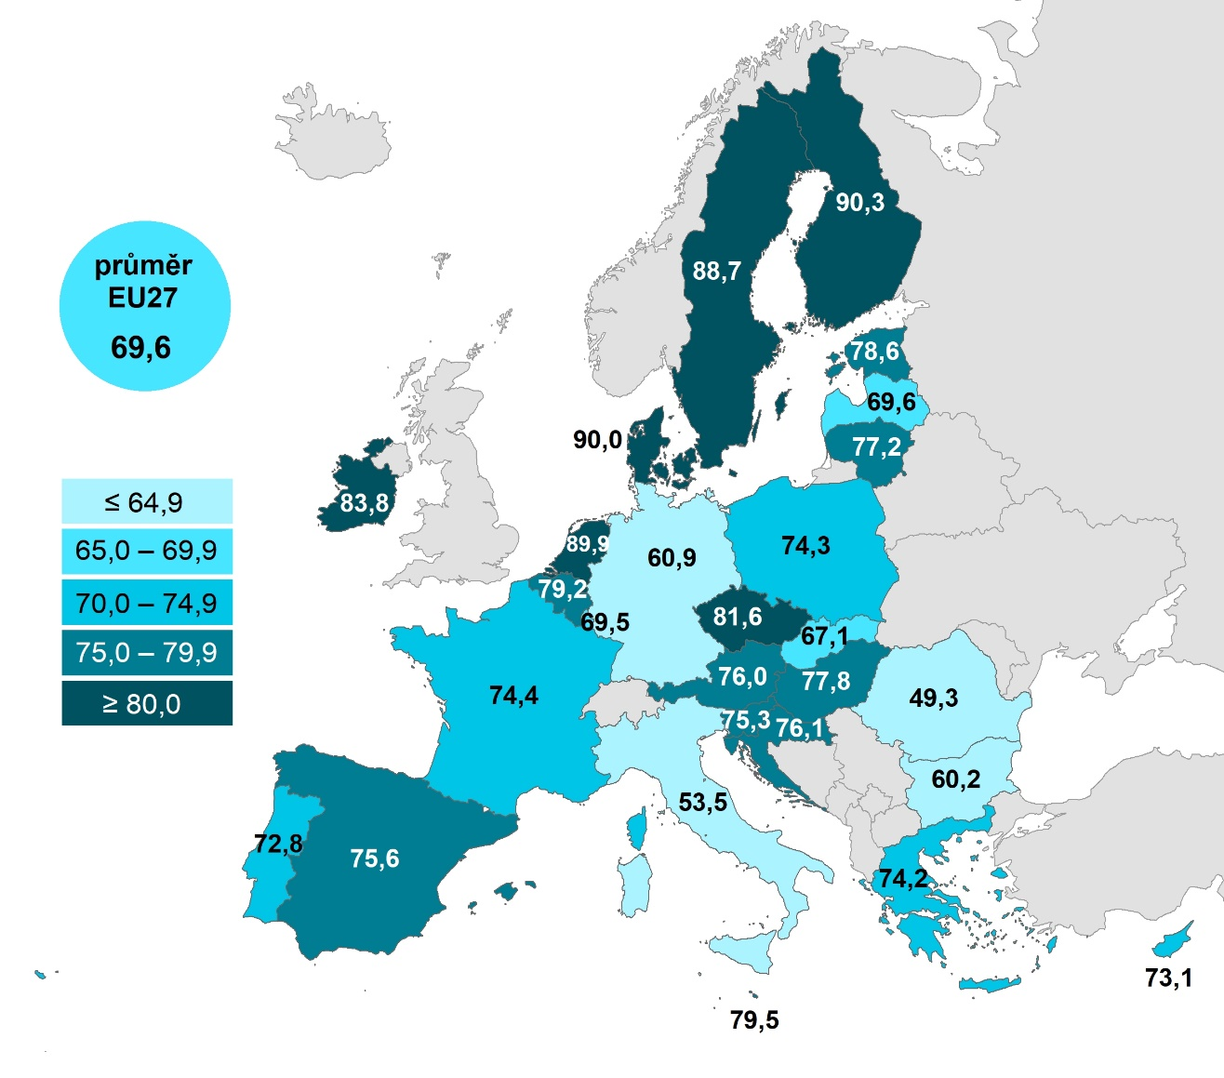

 |  |  | Celkem (16–74 let) | 16–24 let | 65–74 let
 |  | Finsko | 90.342 | 93.7246 | 75.552
 |  | Dánsko | 89.9712 | 94.0813 | 78.5659
 |  | Nizozemsko | 89.887 | 84.2667 | 83.7338
 |  | Švédsko | 88.726 | 86.9167 | 79.8114
 |  | Irsko | 83.8329 |  | 60.7195
 |  | Česko | 81.5682 | 82.3999 | 50.3896
 |  | Malta | 79.5052 | 96.4759 | 42.7467
 |  | Belgie | 79.2258 | 81.2109 | 63.2995
 |  | Estonsko | 78.5541 | 88.9889 | 43.7904
 |  | Maďarsko | 77.75 | 83.1332 | 52.4984
 |  | Litva | 77.1947 | 89.2 | 40.2706
 |  | Chorvatsko | 76.0801 | 94.3903 | 32.6231
 |  | Rakousko | 75.9811 | 83.4152 | 47.9653
 |  | Španělsko | 75.5715 | 81.2716 | 47.1457
 |  | Slovinsko | 75.3366 | 84.4179 | 44.7378
 |  | Francie | 74.4065 | 86.64 | 51.6522
 |  | Polsko | 74.2535 | 83.3466 | 39.5876
 |  | Řecko | 74.1689 | 93.6543 | 30.8263
 |  | Kypr | 73.0926 | 84.6363 | 32.5107
 |  | Portugalsko | 72.7609 | 90.5007 | 36.3042
 |  | Lotyšsko | 69.64 | 81.1145 | 36.5478
 |  | EU27 | 69.6316 | 76.0852 | 45.2907
 |  | Lucembursko | 69.4688 | 61.7373 | 57.9373
 |  | Slovensko | 67.1115 | 72.8861 | 40.1518
 |  | Německo | 60.8558 | 62.7411 | 45.1487
 |  | Bulharsko | 60.1886 | 71.4111 | 23.1682
 |  | Itálie | 53.5358 | 56.245 | 28.9467
 |  | Rumunsko | 49.284 | 55.2012 | 20.8859
Graf 8.2: Osoby v zemích EU vyhledávající na internetu informace o zboží a službách, 2022
 | Celkem (16–74 let) | 16–24 let | 65–74 let
Finsko | 90.342 | 93.7246 | 75.552
Dánsko | 89.9712 | 94.0813 | 78.5659
Nizozemsko | 89.887 | 84.2667 | 83.7338
Švédsko | 88.726 | 86.9167 | 79.8114
Irsko | 83.8329 |  | 60.7195
Česko | 81.5682 | 82.3999 | 50.3896
Malta | 79.5052 | 96.4759 | 42.7467
Belgie | 79.2258 | 81.2109 | 63.2995
Estonsko | 78.5541 | 88.9889 | 43.7904
Maďarsko | 77.75 | 83.1332 | 52.4984
Litva | 77.1947 | 89.2 | 40.2706
Chorvatsko | 76.0801 | 94.3903 | 32.6231
Rakousko | 75.9811 | 83.4152 | 47.9653
Španělsko | 75.5715 | 81.2716 | 47.1457
Slovinsko | 75.3366 | 84.4179 | 44.7378
Francie | 74.4065 | 86.64 | 51.6522
Polsko | 74.2535 | 83.3466 | 39.5876
Řecko | 74.1689 | 93.6543 | 30.8263
Kypr | 73.0926 | 84.6363 | 32.5107
Portugalsko | 72.7609 | 90.5007 | 36.3042
Lotyšsko | 69.64 | 81.1145 | 36.5478
EU27 | 69.6316 | 76.0852 | 45.2907
Lucembursko | 69.4688 | 61.7373 | 57.9373
Slovensko | 67.1115 | 72.8861 | 40.1518
Německo | 60.8558 | 62.7411 | 45.1487
Bulharsko | 60.1886 | 71.4111 | 23.1682
Itálie | 53.5358 | 56.245 | 28.9467
Rumunsko | 49.284 | 55.2012 | 20.8859

1) Podíl z celkového počtu osob ve věku 16–74 let v daném státě
Zdroj: Eurostat, 2023

8._2,,3
8. VYHLEDÁVÁNÍ VYBRANÝCH INFORMACÍ NA INTERNETU

Kartogram 8.2: Osoby v zemích EU vyhledávající na internetu informace o zdraví, 2022
 | %1)
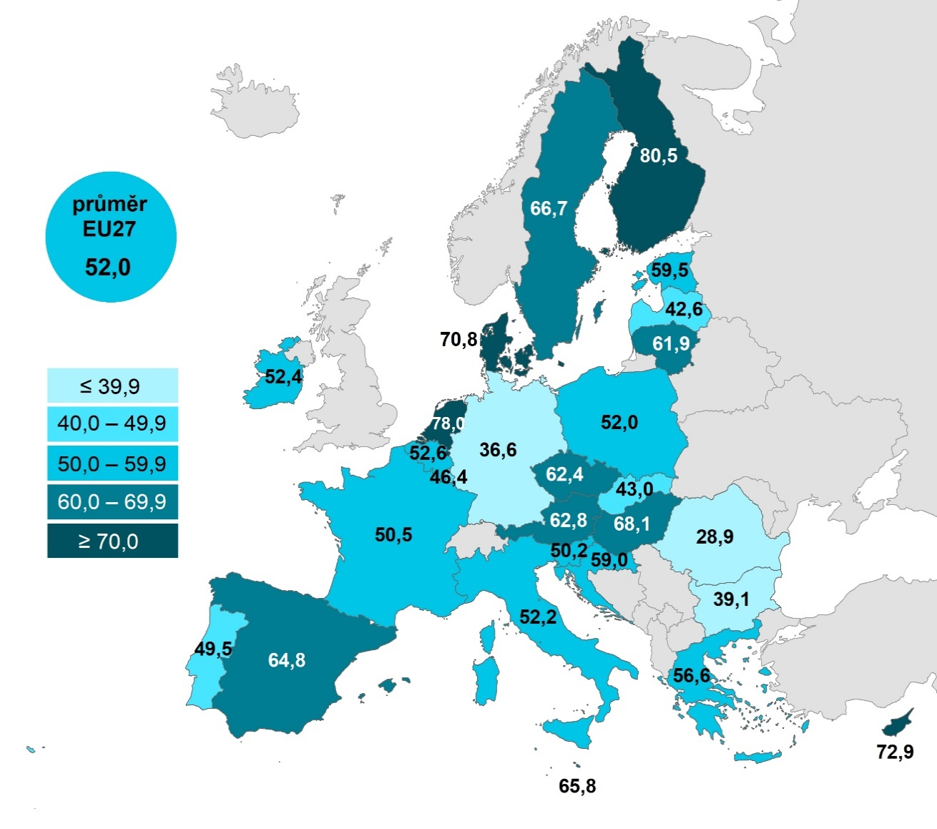

 |  |  | Celkem (16–74 let) | Ženy | Muži
 |  | Finsko | 80.5016 | 88.0008 | 73.0393
 |  | Nizozemsko | 78.0053 | 82.2655 | 73.7456
 |  | Kypr | 72.8768 | 76.6143 | 68.9127
 |  | Dánsko | 70.805 | 77.5159 | 64.1599
 |  | Maďarsko | 68.0971 | 75.6803 | 60.097
 |  | Švédsko | 66.6742 | 71.677 | 61.8789
 |  | Malta | 65.7571 | 71.9912 | 60.193
 |  | Španělsko | 64.8489 | 69.6657 | 59.9398
 |  | Rakousko | 62.8242 | 69.4823 | 56.0854
 |  | Česko | 62.4436 | 72.4199 | 52.4379
 |  | Litva | 61.8905 | 70.3397 | 52.6215
 |  | Estonsko | 59.4782 | 67.248 | 51.3539
 |  | Chorvatsko | 58.9971 | 62.5556 | 55.3339
 |  | Řecko | 56.5983 | 62.0563 | 50.9419
 |  | Belgie | 52.5764 | 57.1212 | 47.9953
 |  | Irsko | 52.4267 | 59.9177 | 44.703
 |  | Itálie | 52.2272 | 56.7995 | 47.5475
 |  | Polsko | 52.0155 | 61.3876 | 42.2597
 |  | EU27 | 52.0015 | 57.5452 | 46.3229
 |  | Francie | 50.5394 | 56.2118 | 44.4692
 |  | Slovinsko | 50.2216 | 56.2358 | 44.5177
 |  | Portugalsko | 49.4629 | 54.3501 | 44.0959
 |  | Lucembursko | 46.3516 | 51.0138 | 41.8713
 |  | Slovensko | 42.97 | 45.6556 | 40.2264
 |  | Lotyšsko | 42.6091 | 51.3671 | 32.9163
 |  | Bulharsko | 39.0878 | 47.8105 | 30.1391
 |  | Německo | 36.5557 | 40.2866 | 32.8376
 |  | Rumunsko | 28.9178 | 34.8787 | 22.8673

Graf 8.3: Muži a ženy v zemích EU vyhledávající na internetu informace o zdraví, 2022

1) Podíl z celkového počtu osob, mužů nebo žen ve věku 16–74 let v daném státě
Zdroj: Eurostat, 2023

